指标
序号 | 日期 | 金融机构:人民币:资金运用:有价证券及投资
 | 指标名称 | 金融机构:人民币:资金运用:有价证券及投资
 | 指标ID | EMM01591123
 | 频率 | 月
 | 单位 | 亿元
 | 时间区间 | 2011-01~2025-01
 | 来源 | Choice数据
 | 国家 | 中国
 | 更新时间 | 2025-02-17
 | 表名 | 金融机构信贷收支表:人民币(月)
1 | 2011-01 | 92,643.39
2 | 2011-02 | 93,135.26
3 | 2011-03 | 94,682.69
4 | 2011-04 | 95,558.43
5 | 2011-05 | 96,863.31
6 | 2011-06 | 98,973.59
7 | 2011-07 | 100,116.80
8 | 2011-08 | 102,304.28
9 | 2011-09 | 104,220.12
10 | 2011-10 | 106,329.49
11 | 2011-11 | 108,280.78
12 | 2011-12 | 109,304.12
13 | 2012-01 | 111,819.41
14 | 2012-02 | 114,200.66
15 | 2012-03 | 116,791.28
16 | 2012-04 | 116,787.64
17 | 2012-05 | 116,592.19
18 | 2012-06 | 119,334.88
19 | 2012-07 | 120,542.17
20 | 2012-08 | 123,104.95
21 | 2012-09 | 127,688.97
22 | 2012-10 | 128,253.94
23 | 2012-11 | 128,794.68
24 | 2012-12 | 133,313.92
25 | 2013-01 | 134,792.64
26 | 2013-02 | 135,703.41
27 | 2013-03 | 140,564.51
28 | 2013-04 | 143,305.10
29 | 2013-05 | 147,220.46
30 | 2013-06 | 151,201.35
31 | 2013-07 | 155,247.42
32 | 2013-08 | 157,739.88
33 | 2013-09 | 162,129.35
34 | 2013-10 | 162,876.06
35 | 2013-11 | 163,790.41
36 | 2013-12 | 167,151.18
37 | 2014-01 | 171,705.94
38 | 2014-02 | 173,263.41
39 | 2014-03 | 176,369.72
40 | 2014-04 | 177,882.13
41 | 2014-05 | 181,067.76
42 | 2014-06 | 185,938.14
43 | 2014-07 | 187,306.72
44 | 2014-08 | 189,486.81
45 | 2014-09 | 192,633.52
46 | 2014-10 | 196,832.21
47 | 2014-11 | 200,865.11
48 | 2014-12 | 210,406.34
49 | 2015-01 | 221,093.10
50 | 2015-02 | 225,868.80
51 | 2015-03 | 233,450.51
52 | 2015-04 | 242,898.02
53 | 2015-05 | 255,557.37
54 | 2015-06 | 270,618.60
55 | 2015-07 | 283,095.31
56 | 2015-08 | 286,200.94
57 | 2015-09 | 292,045.92
58 | 2015-10 | 298,123.30
59 | 2015-11 | 313,790.34
60 | 2015-12 | 331,962.01
61 | 2016-01 | 351,864.47
62 | 2016-02 | 360,107.66
63 | 2016-03 | 374,627.35
64 | 2016-04 | 390,918.39
65 | 2016-05 | 402,747.01
66 | 2016-06 | 416,070.80
67 | 2016-07 | 427,655.10
68 | 2016-08 | 439,526.33
69 | 2016-09 | 445,935.60
70 | 2016-10 | 453,336.04
71 | 2016-11 | 462,263.02
72 | 2016-12 | 468,424.57
73 | 2017-01 | 478,801.13
74 | 2017-02 | 480,664.52
75 | 2017-03 | 482,531.79
76 | 2017-04 | 488,334.32
77 | 2017-05 | 484,910.00
78 | 2017-06 | 487,567.46
79 | 2017-07 | 498,915.03
80 | 2017-08 | 502,223.57
81 | 2017-09 | 502,079.06
82 | 2017-10 | 508,333.18
83 | 2017-11 | 513,669.98
84 | 2017-12 | 511,970.27
85 | 2018-01 | 520,889.50
86 | 2018-02 | 520,650.28
87 | 2018-03 | 514,230.95
88 | 2018-04 | 519,886.70
89 | 2018-05 | 516,196.06
90 | 2018-06 | 513,740.39
91 | 2018-07 | 517,156.62
92 | 2018-08 | 523,241.68
93 | 2018-09 | 524,904.84
94 | 2018-10 | 527,804.33
95 | 2018-11 | 528,191.72
96 | 2018-12 | 529,657.26
97 | 2019-01 | 542,707.68
98 | 2019-02 | 547,238.09
99 | 2019-03 | 550,442.79
100 | 2019-04 | 554,240.49
101 | 2019-05 | 555,517.75
102 | 2019-06 | 556,453.07
103 | 2019-07 | 560,214.39
104 | 2019-08 | 564,096.59
105 | 2019-09 | 562,857.63
106 | 2019-10 | 564,176.50
107 | 2019-11 | 564,895.83
108 | 2019-12 | 569,249.65
109 | 2020-01 | 583,526.72
110 | 2020-02 | 585,363.55
111 | 2020-03 | 596,286.46
112 | 2020-04 | 608,868.52
113 | 2020-05 | 619,545.80
114 | 2020-06 | 615,719.23
115 | 2020-07 | 621,048.27
116 | 2020-08 | 628,403.37
117 | 2020-09 | 628,166.67
118 | 2020-10 | 630,566.36
119 | 2020-11 | 630,935.96
120 | 2020-12 | 631,553.06
121 | 2021-01 | 639,641.99
122 | 2021-02 | 643,998.02
123 | 2021-03 | 645,159.81
124 | 2021-04 | 646,703.85
125 | 2021-05 | 648,446.99
126 | 2021-06 | 651,461.69
127 | 2021-07 | 653,067.75
128 | 2021-08 | 660,421.13
129 | 2021-09 | 665,943.96
130 | 2021-10 | 674,346.31
131 | 2021-11 | 677,147.58
132 | 2021-12 | 684,540.46
133 | 2022-01 | 699,147.23
134 | 2022-02 | 702,126.44
135 | 2022-03 | 704,537.00
136 | 2022-04 | 712,493.28
137 | 2022-05 | 720,683.87
138 | 2022-06 | 732,828.75
139 | 2022-07 | 737,667.15
140 | 2022-08 | 740,076.42
141 | 2022-09 | 744,201.92
142 | 2022-10 | 752,482.32
143 | 2022-11 | 757,668.61
144 | 2022-12 | 759,755.95
145 | 2023-01 | 780,533.21
146 | 2023-02 | 788,936.67
147 | 2023-03 | 792,138.59
148 | 2023-04 | 800,491.77
149 | 2023-05 | 804,390.34
150 | 2023-06 | 805,804.77
151 | 2023-07 | 812,711.85
152 | 2023-08 | 820,727.52
153 | 2023-09 | 824,435.61
154 | 2023-10 | 835,461.97
155 | 2023-11 | 840,523.50
156 | 2023-12 | 845,563.91
157 | 2024-01 | 851,227.60
158 | 2024-02 | 857,124.20
159 | 2024-03 | 864,181.39
160 | 2024-04 | 867,784.06
161 | 2024-05 | 878,442.22
162 | 2024-06 | 880,640.01
163 | 2024-07 | 883,755.85
164 | 2024-08 | 900,744.79
165 | 2024-09 | 910,721.63
166 | 2024-10 | 922,812.54
167 | 2024-11 | 933,268.92
168 | 2024-12 | 947,857.62
169 | 2025-01 | 959,146.63

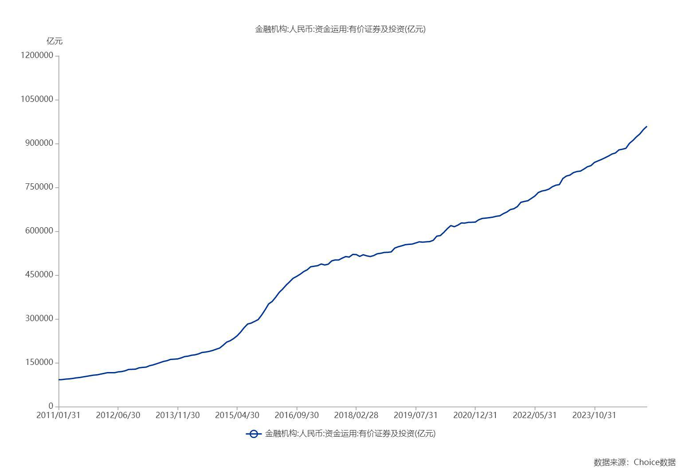

数据来源：东方财富Choice数据

